关系图
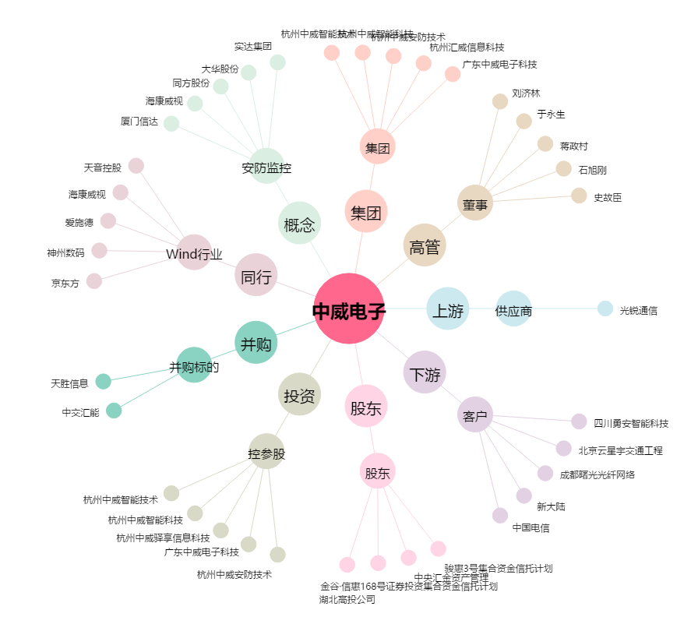
中威电子[300270.SZ] - 关系概览图

